git-docker 연동
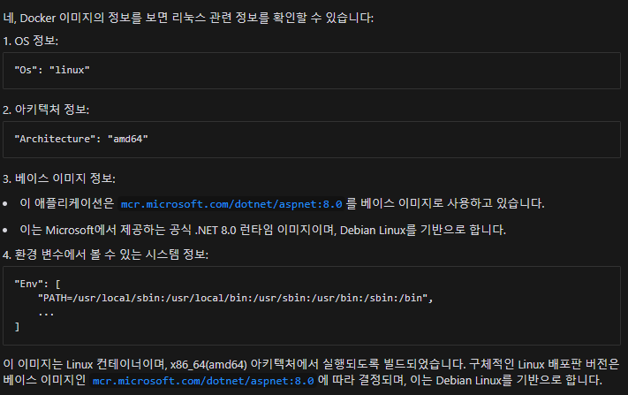
VisualStudio 2022에서 [Sample] Console App 생성
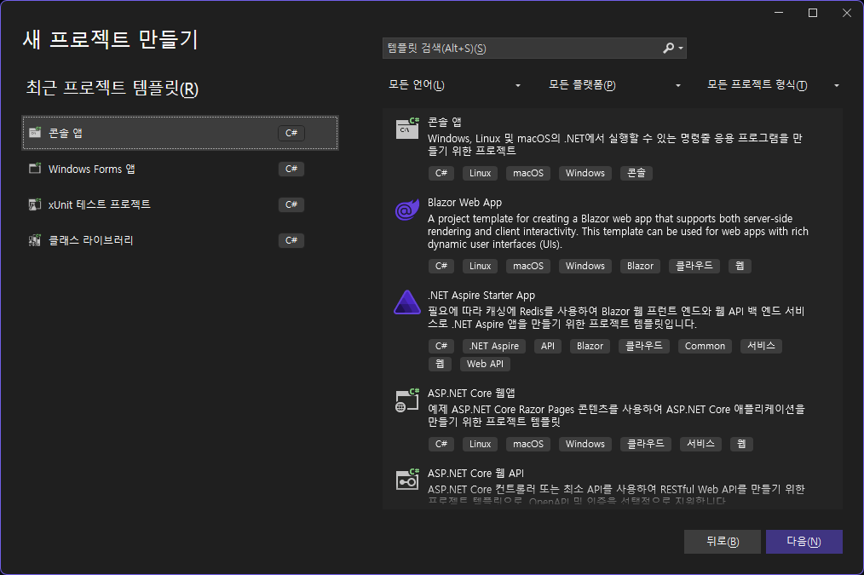

 | 주의
 | 1. .net framework는 리눅스 사용 안된
 | 2. .net core, .net 5 이상은 리눅스 사용 가능
 | 3. 파일 경로 : Windows는 \를, Linux는 /를 사용합니다.
 | 4. Linux에서는 파일 및 디렉토리에 대한 권한 설정이 Windows와 다를 수 있으므로, 파일 접근 시 권한 문제를 확인해야 합니다.

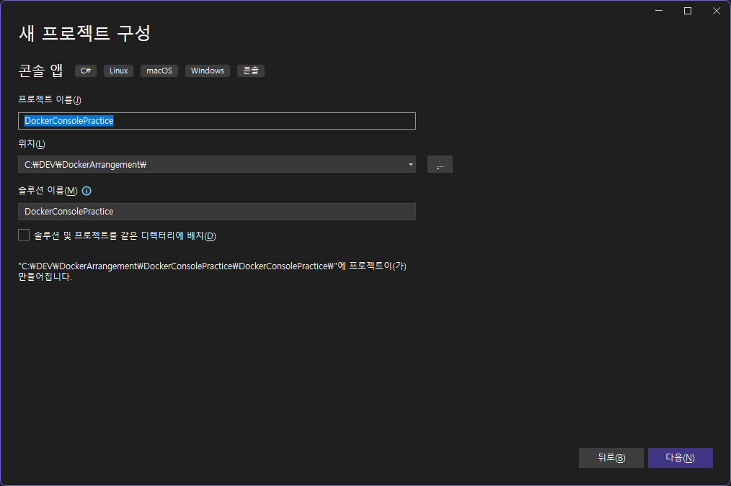
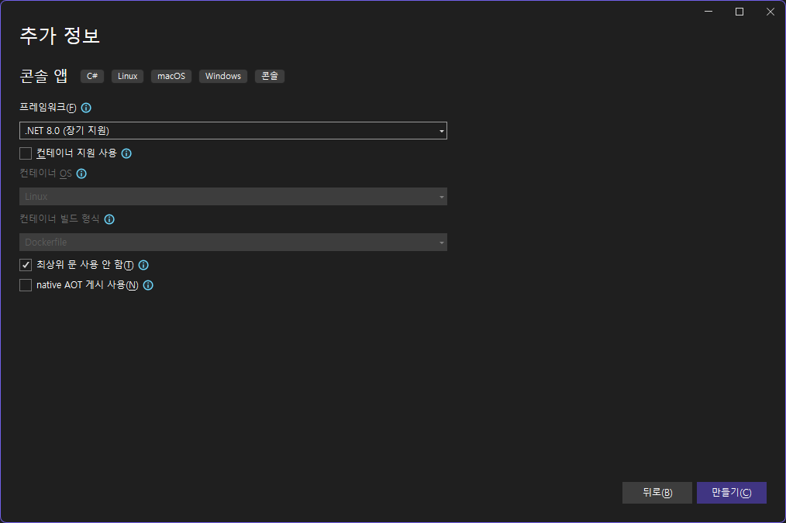

프로그램 구성
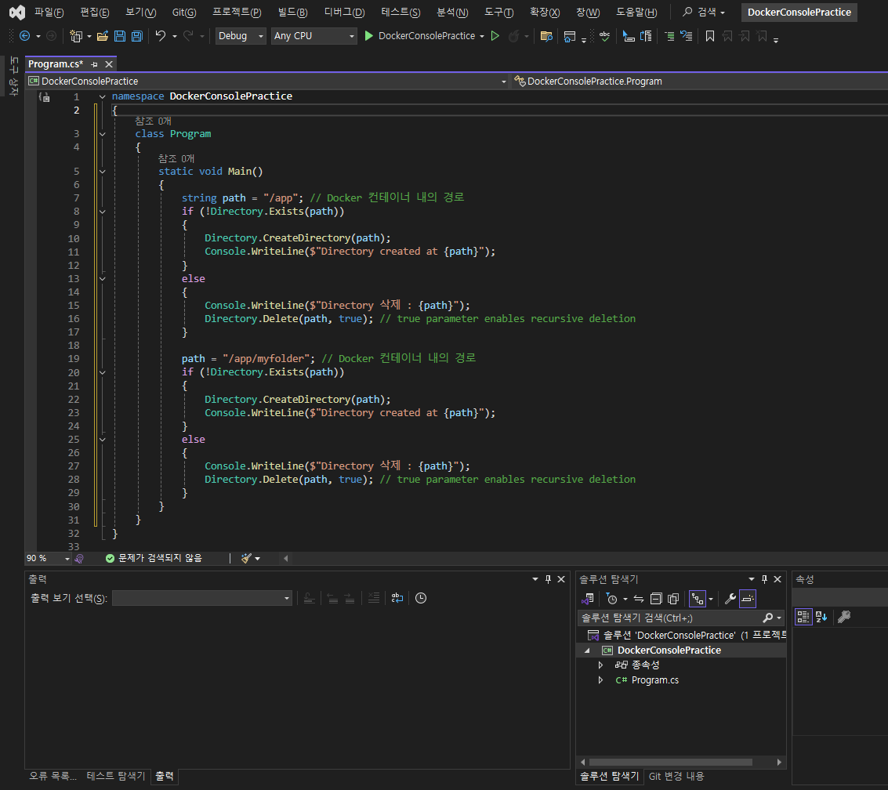

Github 저장소 생성
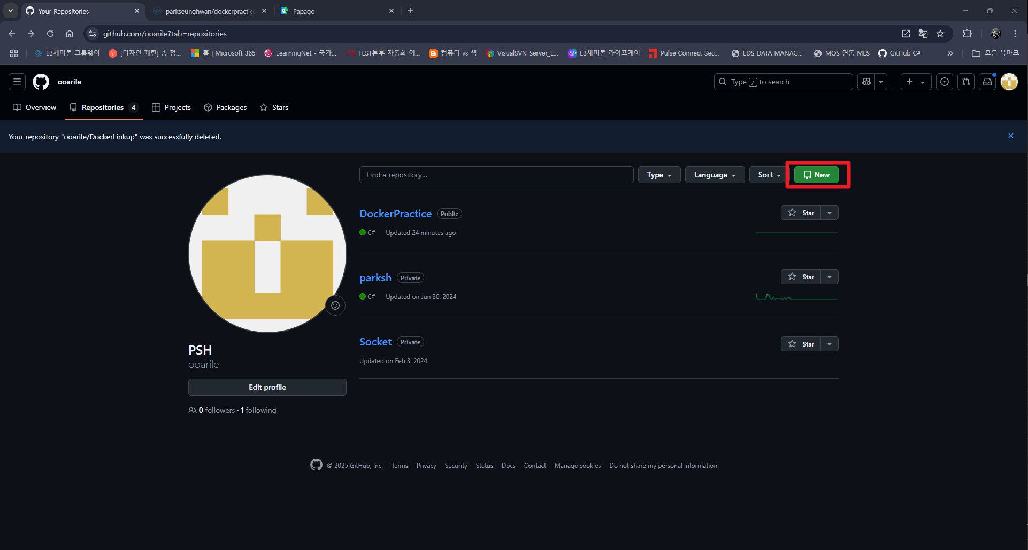

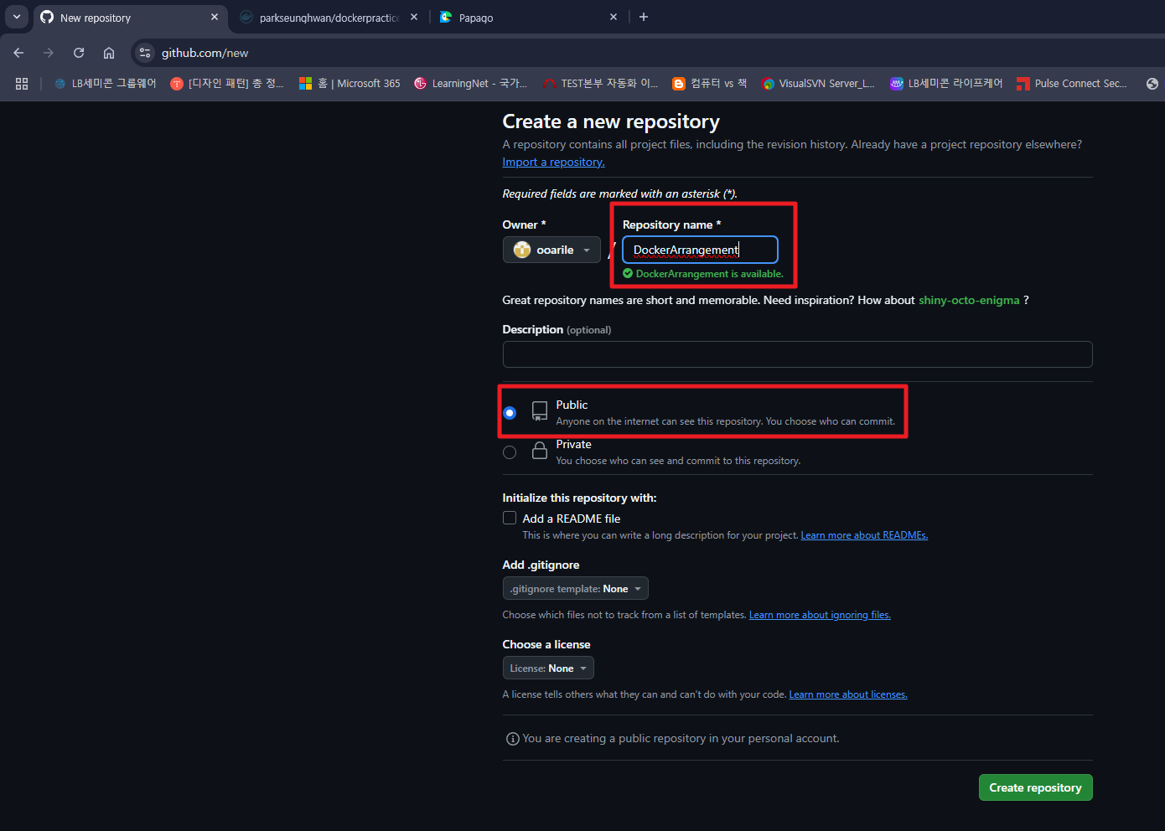
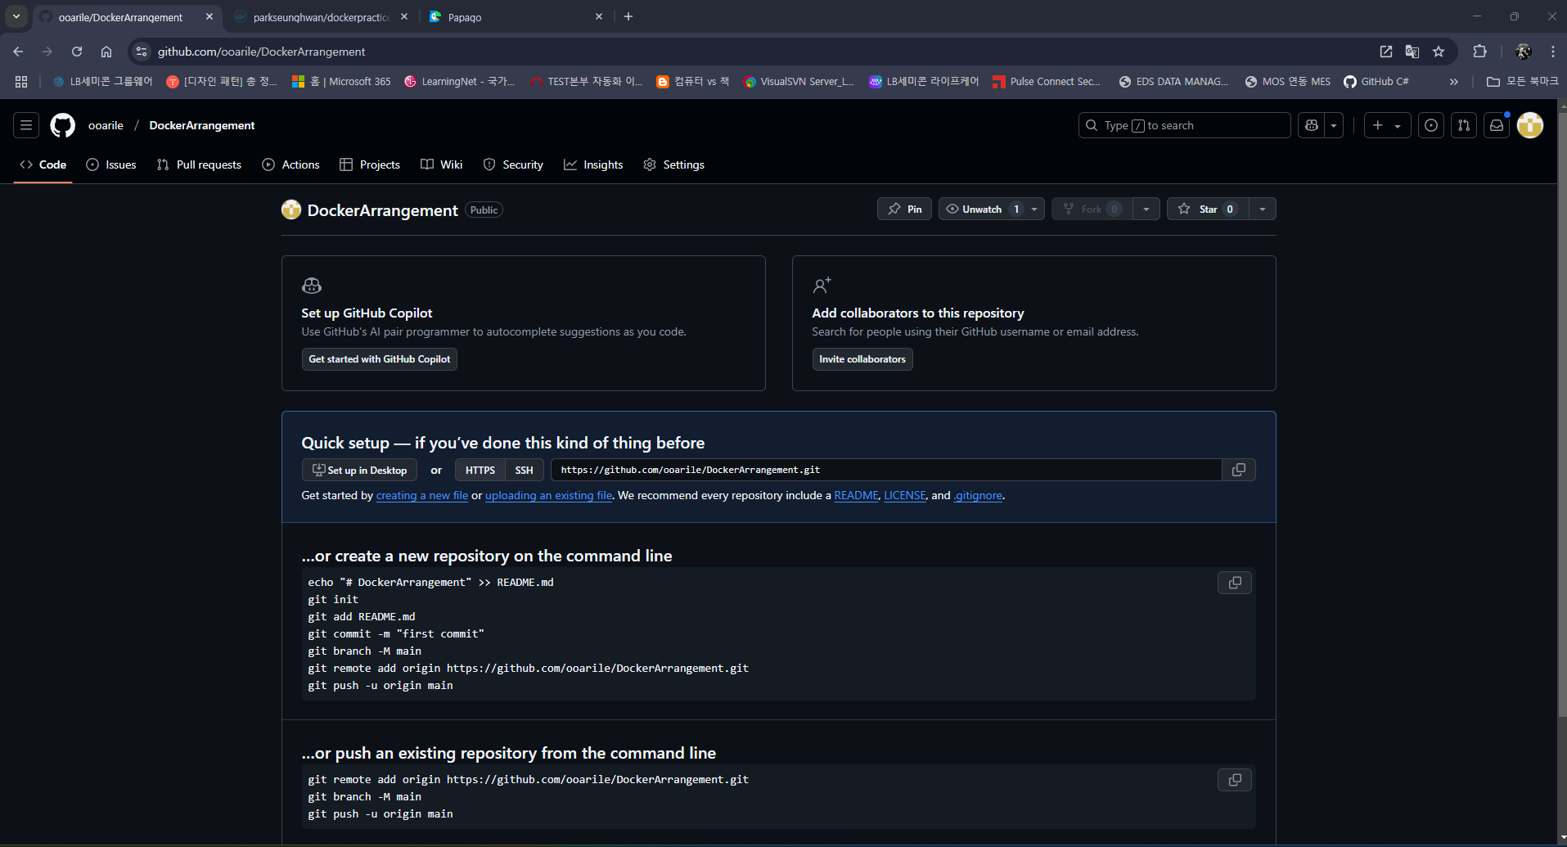

Git 연결
1. .gitingore 추가 (“.gitignore”를 생성하여 그 내부에 업로드하지 않을 파일이름 넣으면 git 에서 제외 됨)
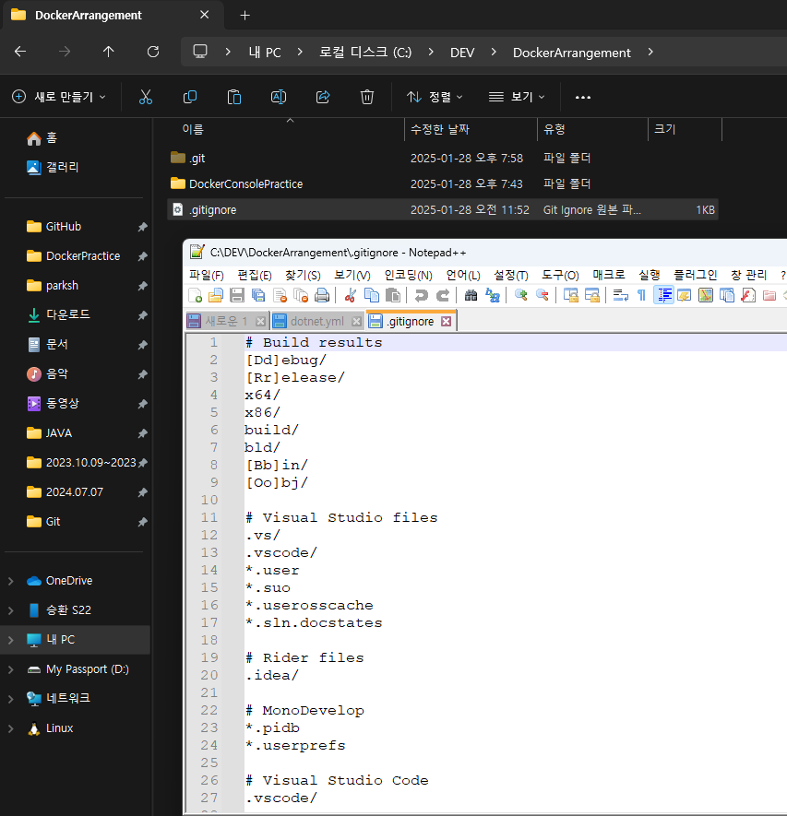

2. 관리할 폴더들의 최상위 폴더 우클릭 후 Bash 실행
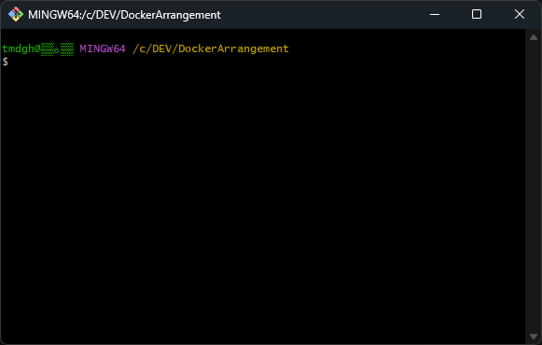

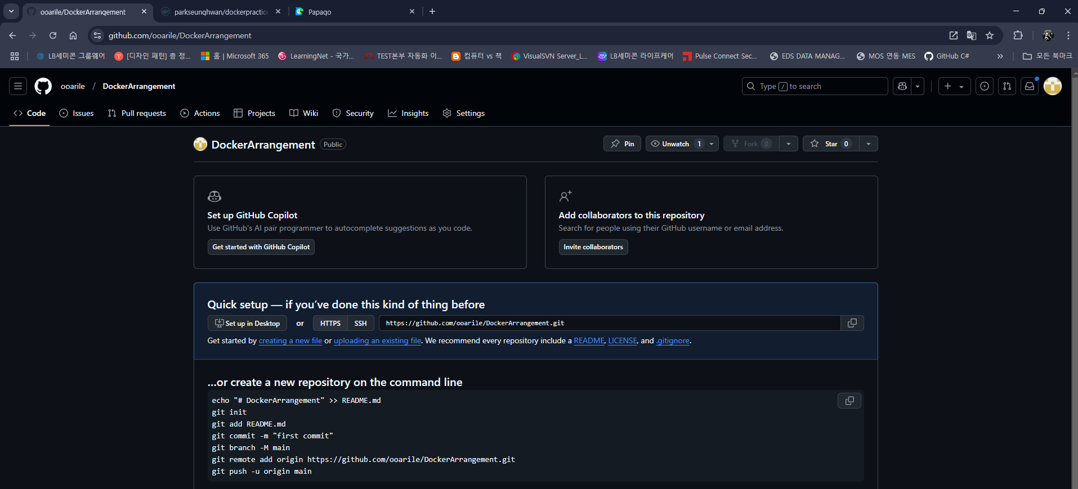

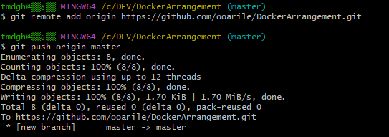

git config --global user.name [닉네임] --> 누가커밋했는지 나타내는 용도이므로 자유롭게 설정 가능
git config --global user.email [로그인 ID] --> Git Hub 로그인 Email 주소
git init
git add . 또는 git add [폴더명]
git commit -m "[커밋할 내용]"
git remote add origin https://github.com/ooarile/DockerArrangement.git
git push origin [master or 브렌치명]

Docker Hub 연결
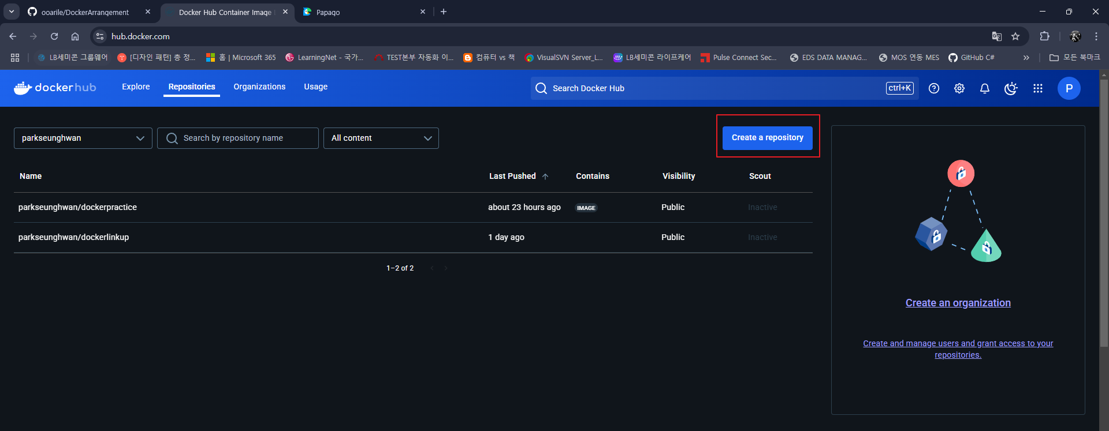

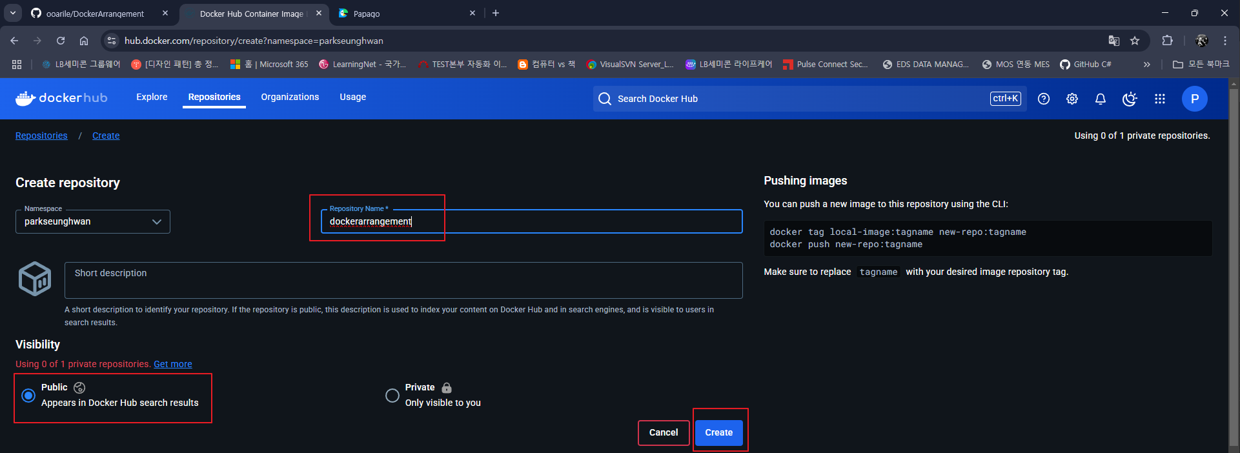

1. Dockerfile 생성 (확장자 X, *.csproj 와 같은 경로)
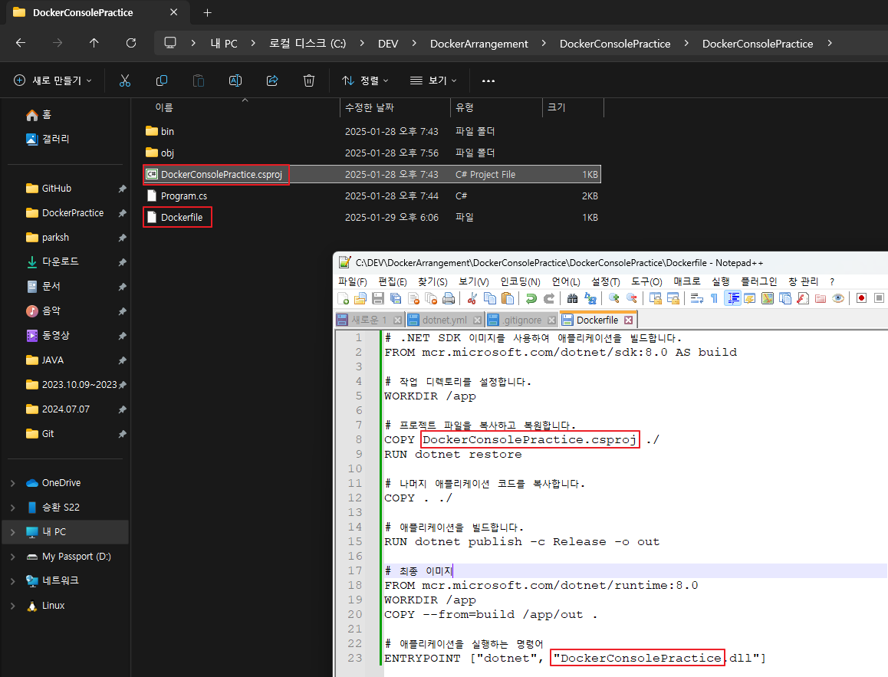

 |  | # .NET SDK 이미지를 사용하여 애플리케이션을 빌드합니다.
 |  | FROM mcr.microsoft.com/dotnet/sdk:8.0 AS build

 |  | # 작업 디렉토리를 설정합니다.
 |  | WORKDIR /app

 |  | # 프로젝트 파일을 복사하고 복원합니다.
 |  | COPY DockerConsolePractice.csproj ./
 |  | RUN dotnet restore

 |  | # 나머지 애플리케이션 코드를 복사합니다.
 |  | COPY . ./

 |  | # 애플리케이션을 빌드합니다.
 |  | RUN dotnet publish -c Release -o out

초기 프로젝트 만들때 설정한 .net 버전 기입
 |  | # 최종 이미지
 |  | FROM mcr.microsoft.com/dotnet/runtime:8.0
 |  | WORKDIR /app
 |  | COPY --from=build /app/out .

 |  | # 애플리케이션을 실행하는 명령어
 |  | ENTRYPOINT ["dotnet", "DockerConsolePractice.dll"]

2. dotnet.yml 생성
경로 : [git 경로]\.github\workflows
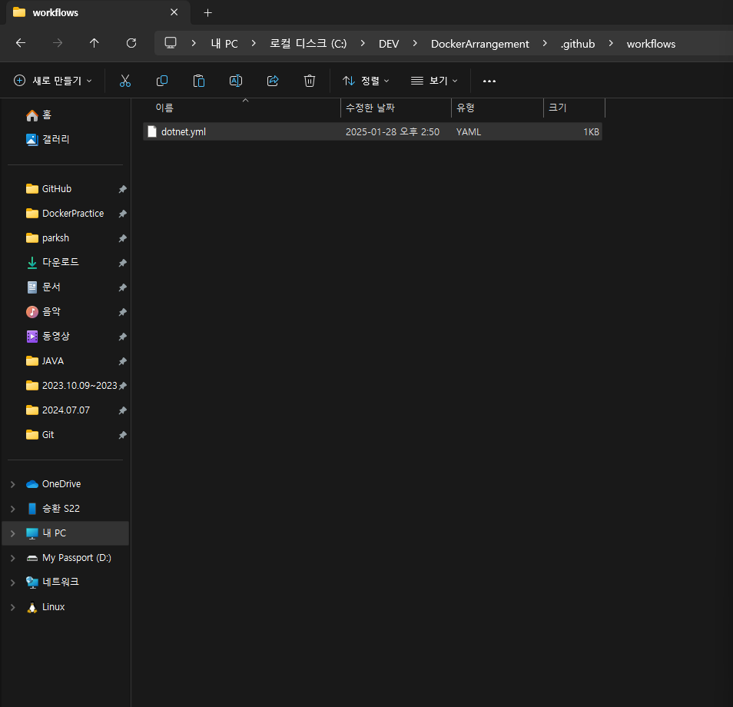

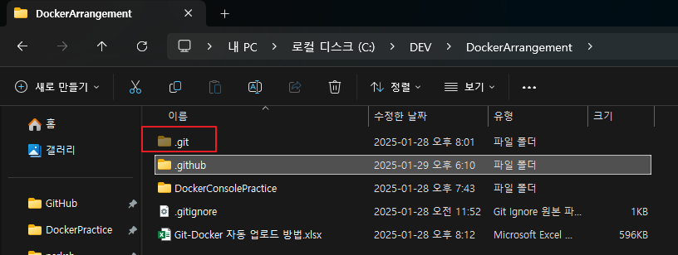

파일 생성위치 참고

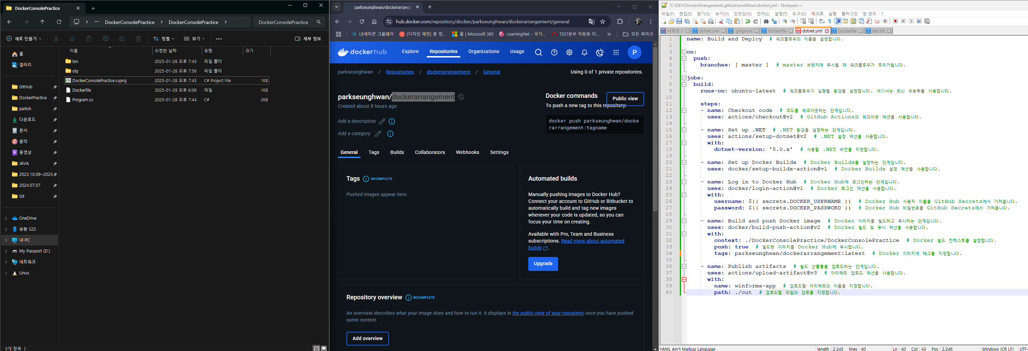

secrets.DOCKER_USERNAME, secrets.DOCKER_PASSWORD 설정
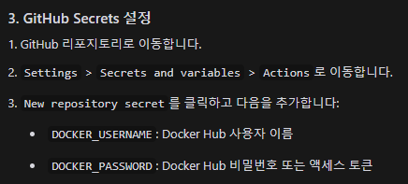

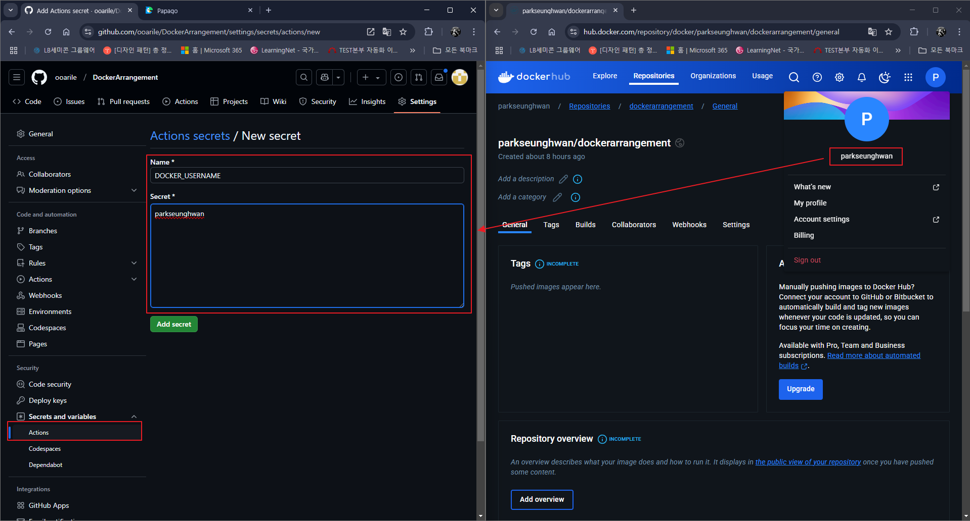

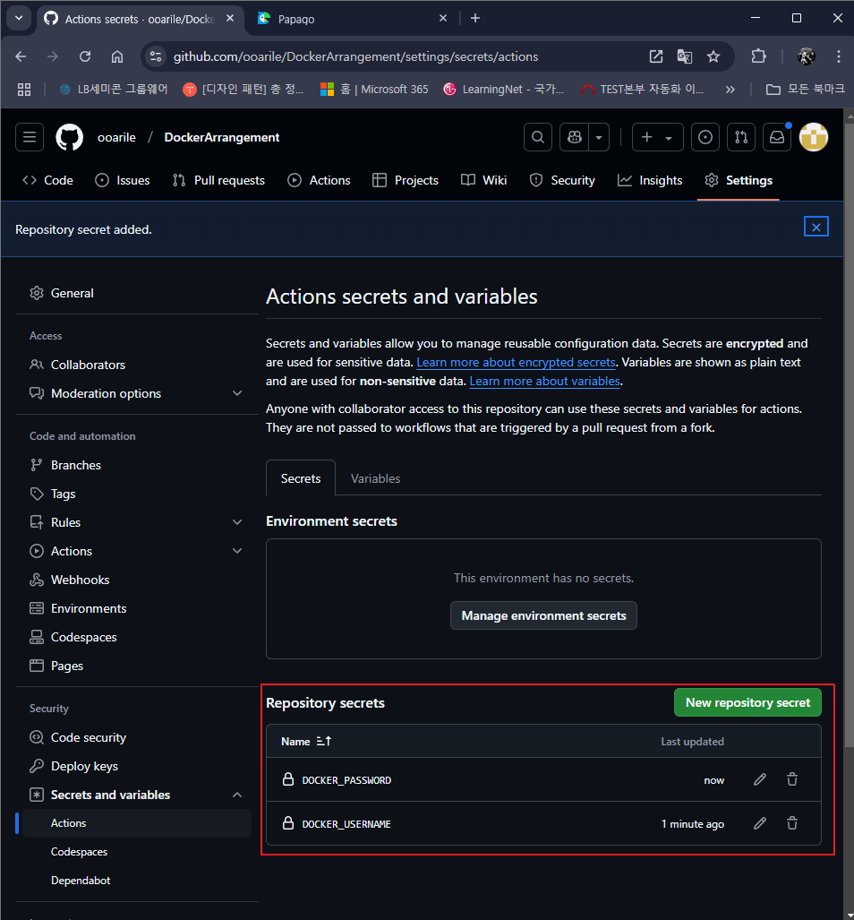

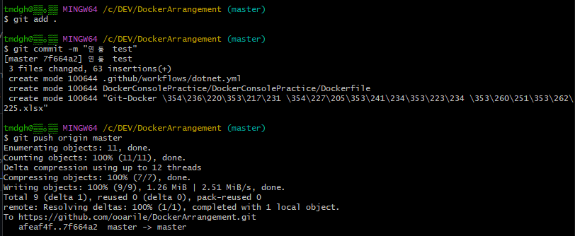

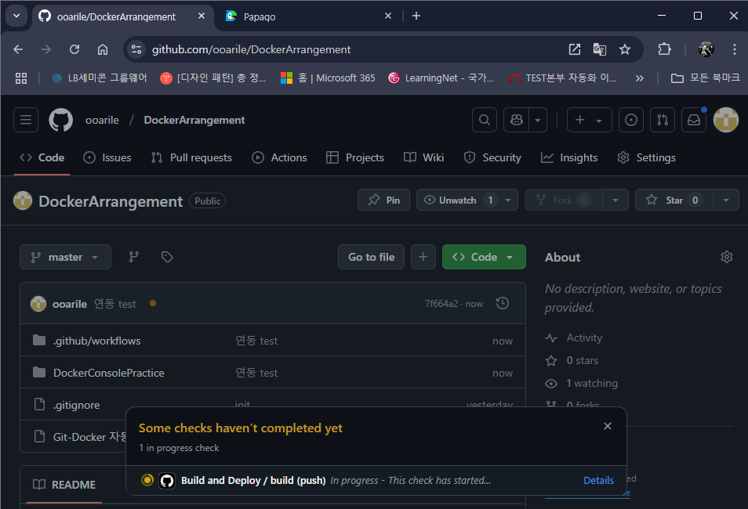

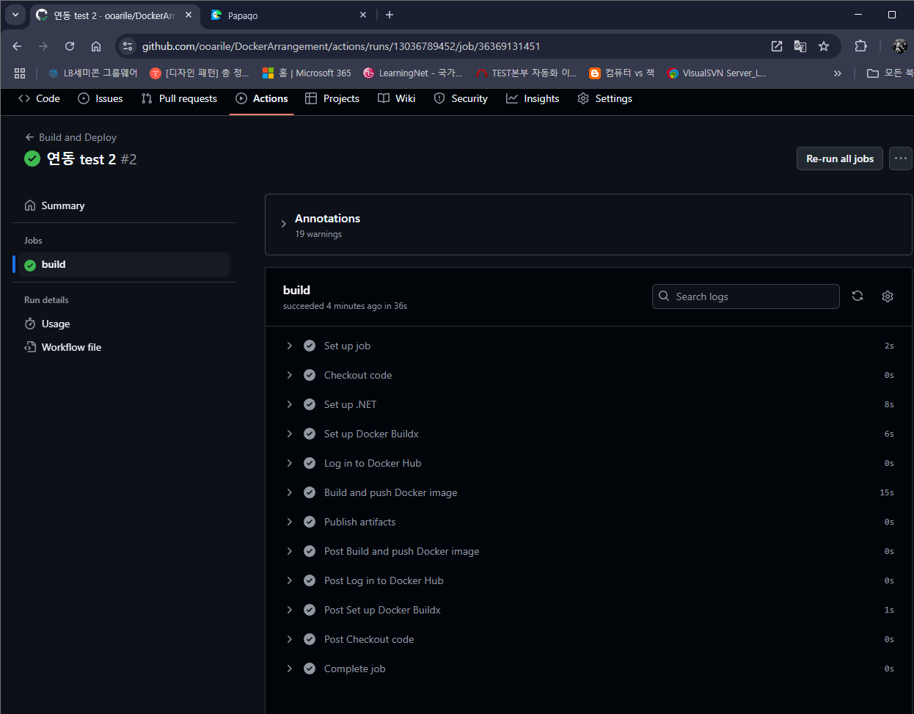

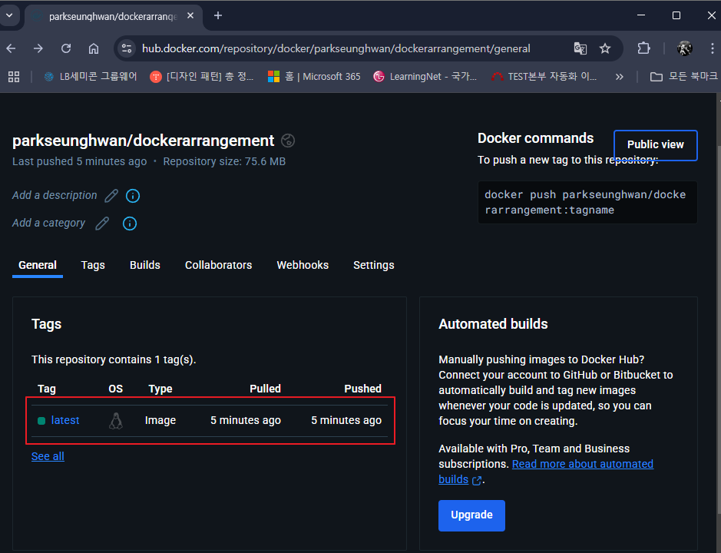

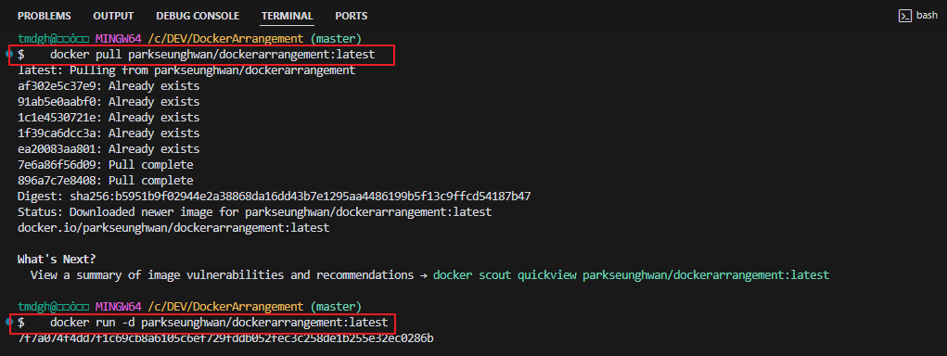
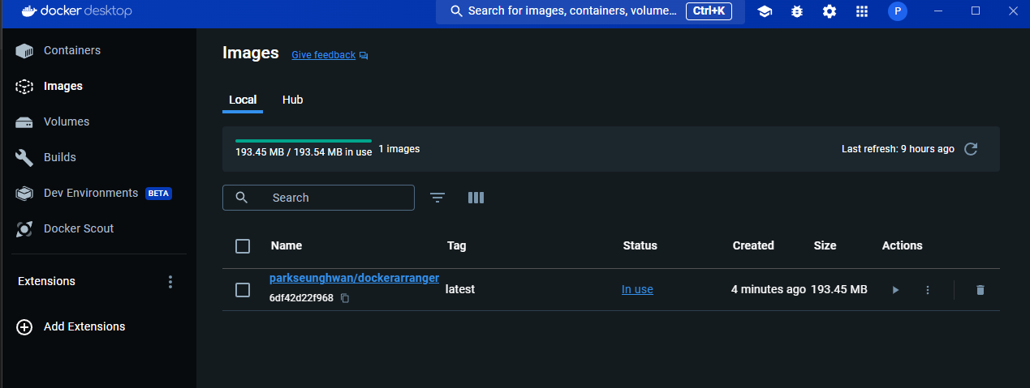

한번만 실행되고 끝

참고 :
docker에 mattermost 설치 : docker run --name mattermost-preview -d --publish 8065:8065 mattermost/mattermost-preview (url : https://olrlobt.tistory.com/63)
mattermost와 github와 webhook연결하려면 middleware가 있어야 한다. (다이렉트 시도해보려다 성공 못함)
외부에서 Localhost로 webhook 접속시 ngrok를 사용해서 주소를 받아야 한다.
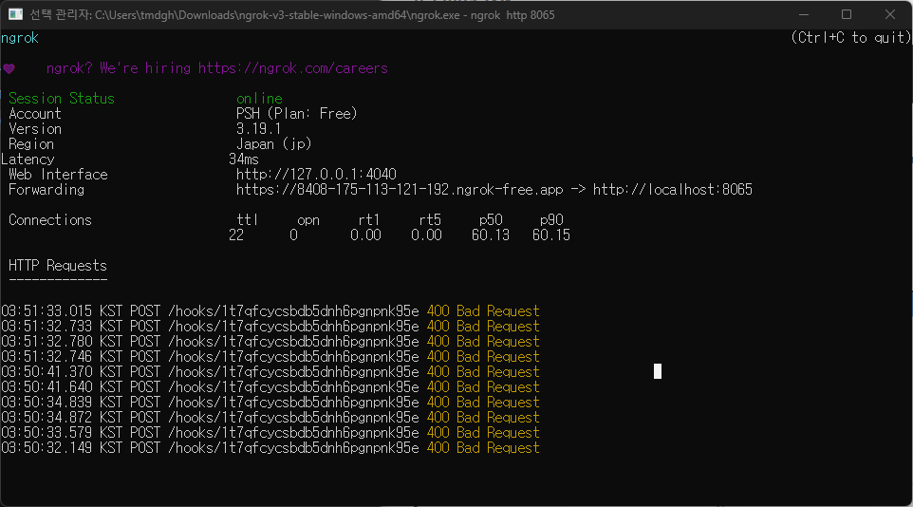

웹도 됩니다

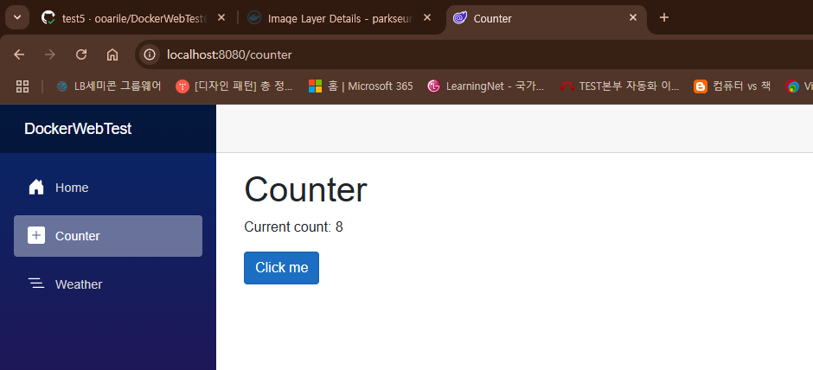

docker-compose 사용하면 알아서 dockerHub 이미지 다운받아 실행시킨다
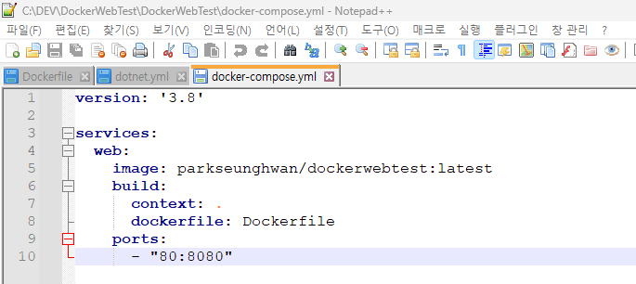

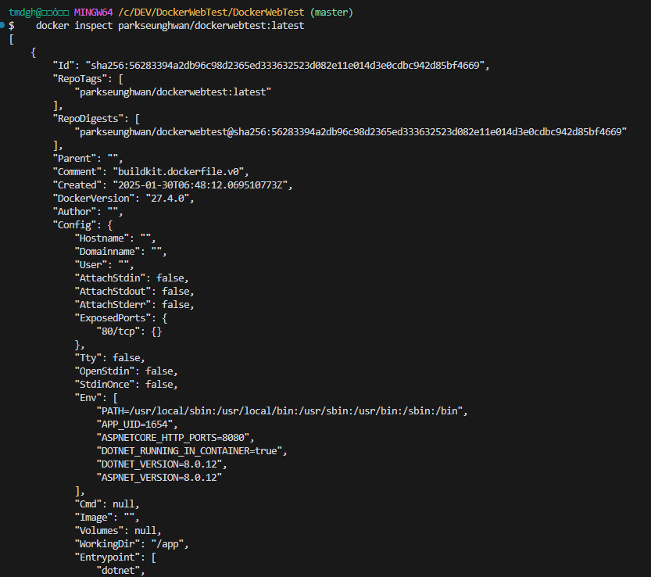
Docker 이미지가 어떤 OS와 버전에서 구동되는지 확인하는 법
 | docker inspect parkseunghwan/dockerwebtest:latest

Mattermost 세팅
docker desktop 설치
mattermost와 db를 docker-compose.yml 통하여 연동
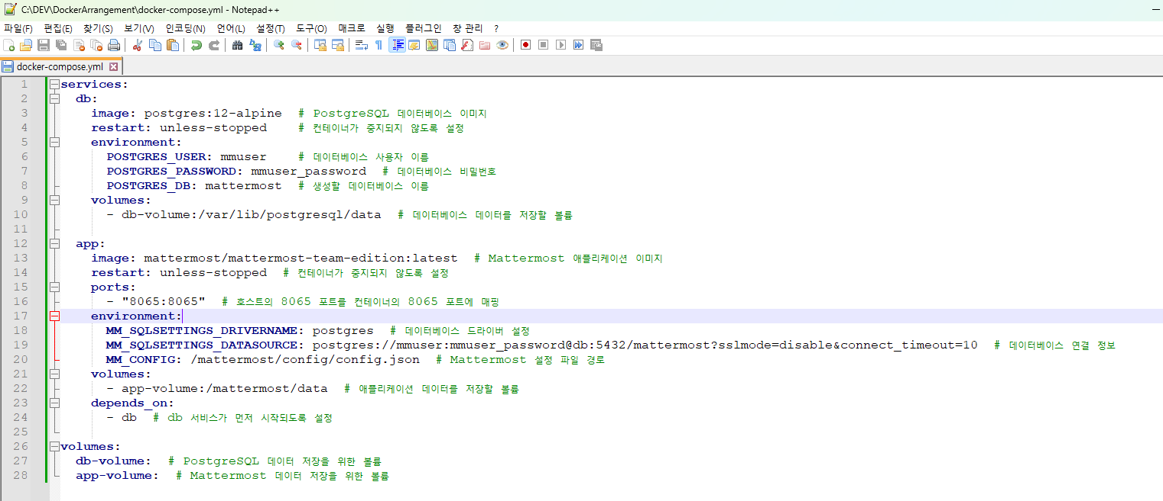

docker-compose down
docker-compose up -d
를 통하여 Docker가 종료되어도 이전 Data들을 유지할 수 있다.

